Sheet1
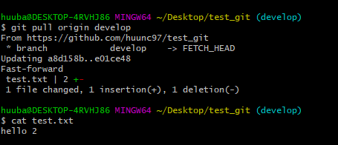
Khi có tài khoản GitHub
Tạo SSH key và sao đó thêm vào setting của tài khoản github.com

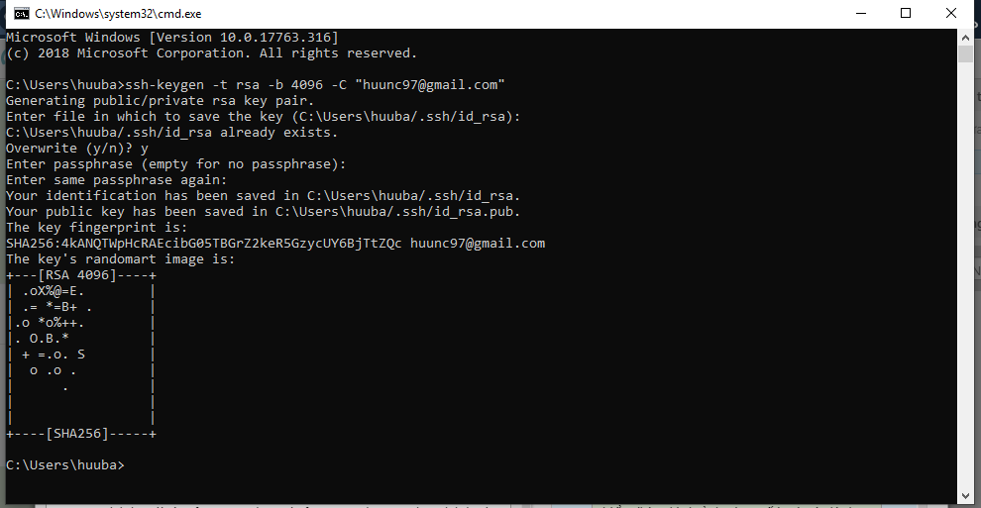

Vào nơi lưu key sau đó copy đoạn key này

Vào phần setting chọn New SSH key rồi thêm key vào

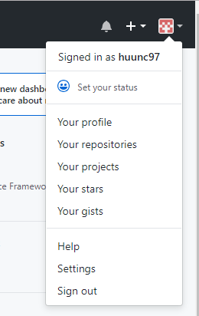

 | Khi nhập xong key

Thực hiện tạo repository với tên là test_git

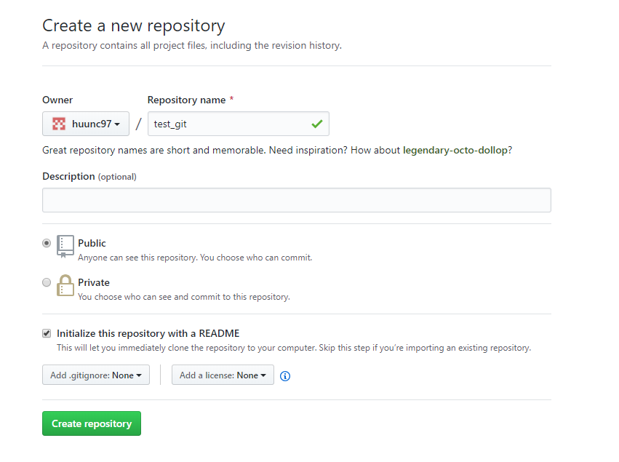

Thực hiên clone reposition về máy tinh
Khi thực hiên clone xong , tiếp theo tạo nhánh mới "develop"

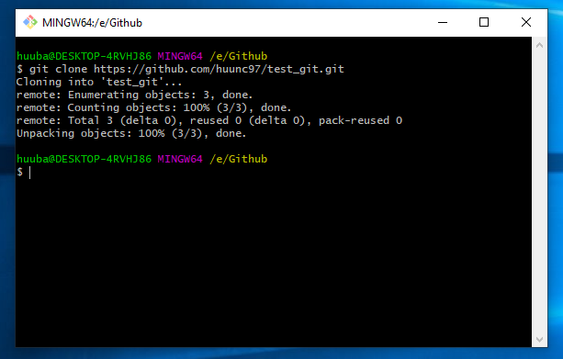

Tiếp tục tạo thư mục test.txt sau đó chạy lệnh git status

Tại đây báo là vẫn chưa được theo dõi và sử dụng git add

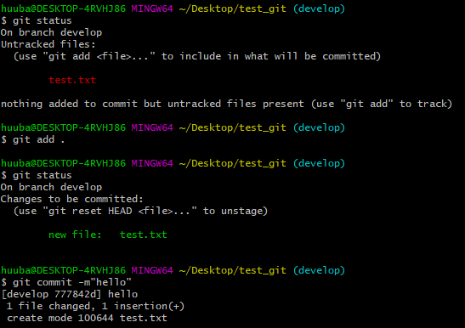

Tiếp tục là push lên nhánh develop

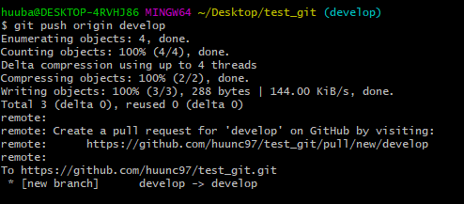

Khi thực hiện push cho lần đầu tiên sẽ hiện một form đăng nhập

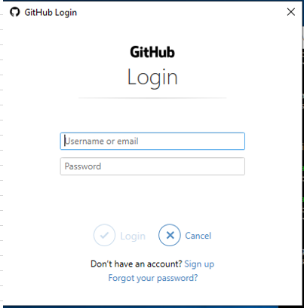

Sau khi hoàn thành đăng nhập ta được:

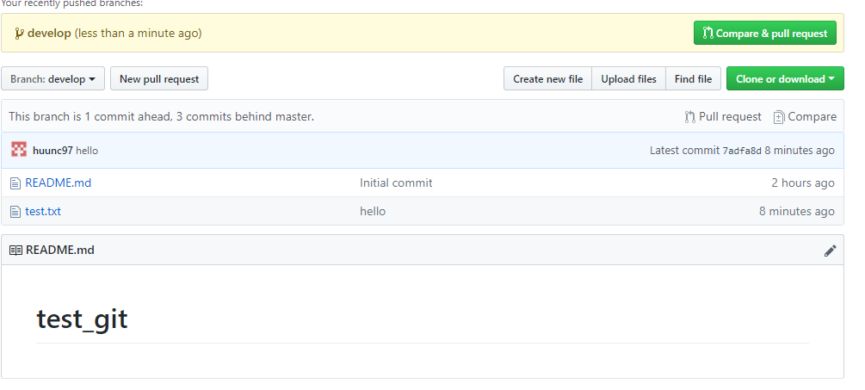

Tiếp theo tạo 2 nhánh mới tên "feature/task-1" và "feature/task-2", push 2 nhánh này lên server.

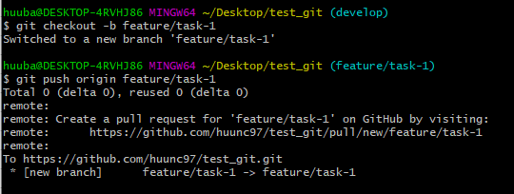

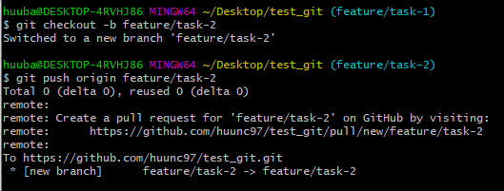

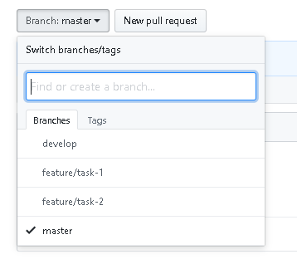
Kêt quả

10. Checkout qua nhánh "feature/task-1", sửa lại file "test.txt" dưới máy tính, nội dung file là 1 dòng với chữ "hello 1".

11.Add file "test.txt", commit lên nhánh "feature/task-1" với message là "ahihi 1", NHƯNG KHÔNG PUSH LÊN

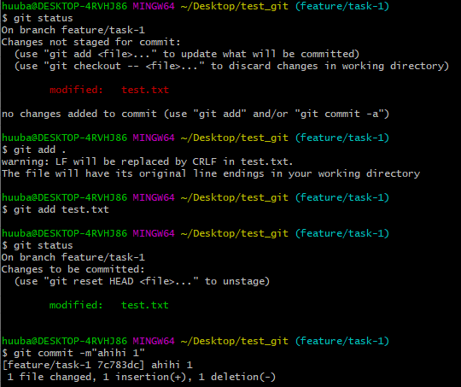

12. Hủy bỏ 1 commit vừa mới thao tác, nhưng đồng thời phải giữ lại nội dung thay đổi của commit đó .
13. Lưu thay đổi vào stash với message "hello 1", và lấy ra lại từ stash.

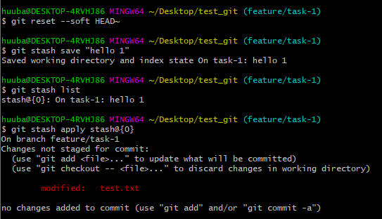

14. Add file "test.txt", commit lại với message là "hello 1", và push lên nhánh "feature/task-1".

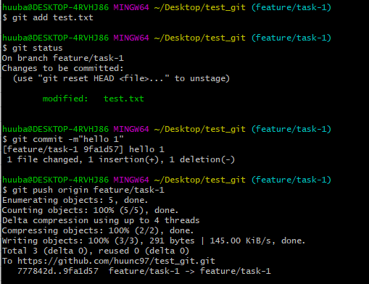

15. Checkout qua nhánh "feature/task-2", sửa lại file "test.txt" dưới máy tính, nội dung file là 1 dòng với chữ "hello 2".
16. Add file "test.txt", commit với message là "hello 2", và push lên nhánh "feature/task-2".

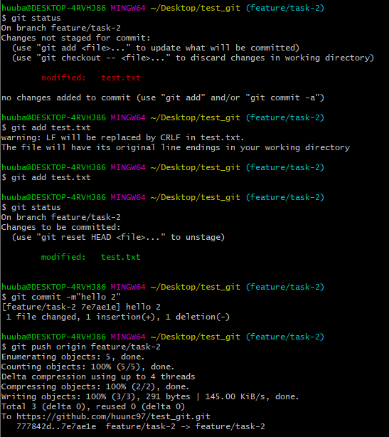

17. Tạo Pull Request trên github.com cho nhánh "feature/task-1", target vào nhánh "develop".

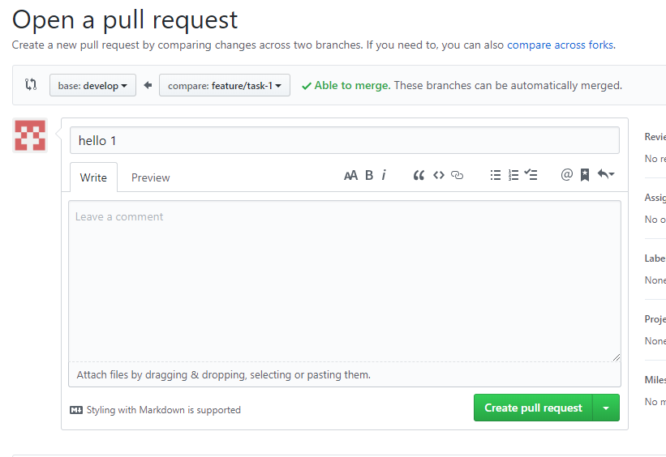

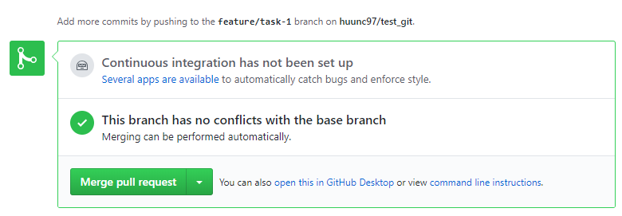

18.Tiếp tục tạo Pull Request trên github.com cho nhánh "feature/task-2", target vào nhánh "develop", kiểm tra trạng thái nút "Merge pull request".

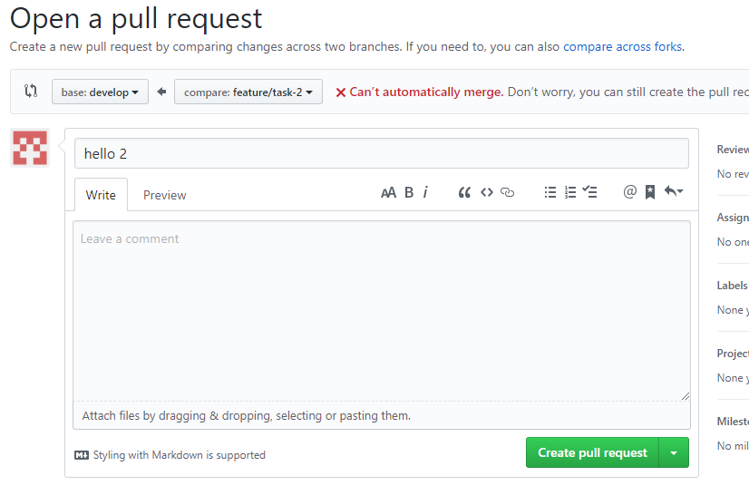

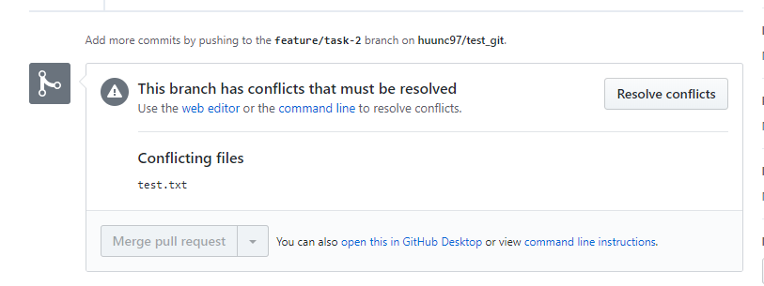

20. Ở dưới máy tính tại nhánh "feature/task-2", fetch nhánh develop về và merge nhánh "develop" về, xuất hiện Conflict.

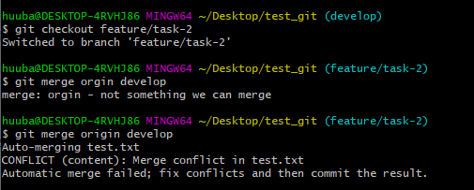

21.Xử lý conflict (sửa lại file "test.txt") sao cho nội dung file "test.txt" cuối cùng phải là "hello 2".

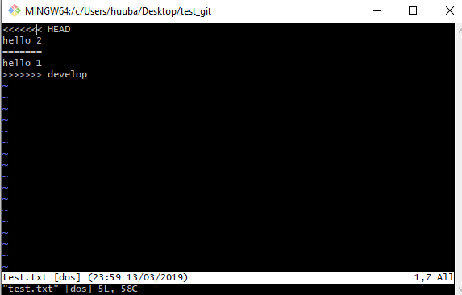

22. Chạy lệnh "git status" và kiểm tra

23. Add file "test.txt", chạy lệnh "git status" và kiểm tra, chạy lệnh "git commit" và push lại lên nhánh "feature/task-2".

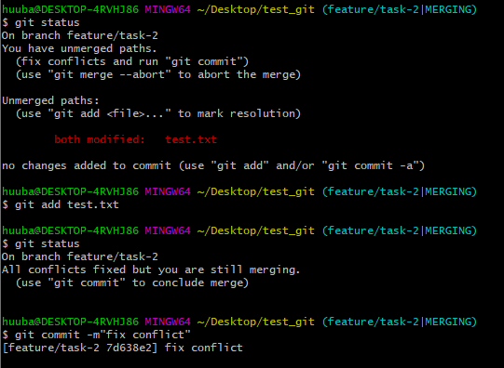

24. Quay trở lại trình duyệt, kiểm tra trạng thái nút "Merge pull request", ấn nút "Merge pull request"->"Confirm merge".

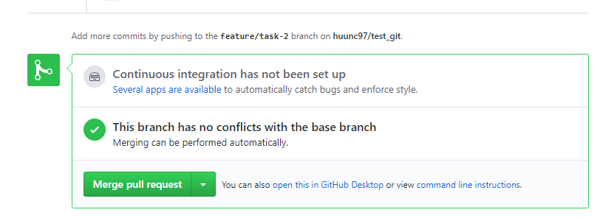

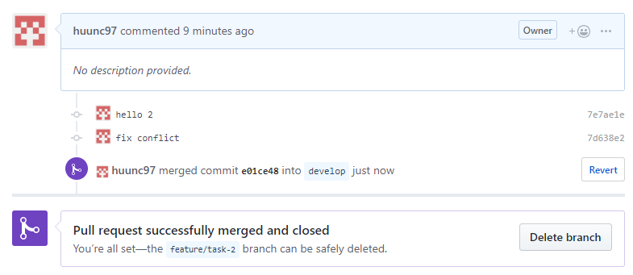

25. Checkout lại nhánh "develop", pull code về, kiểm tra lại nội dung file "test.txt".

